ダブルス2020コースマップ
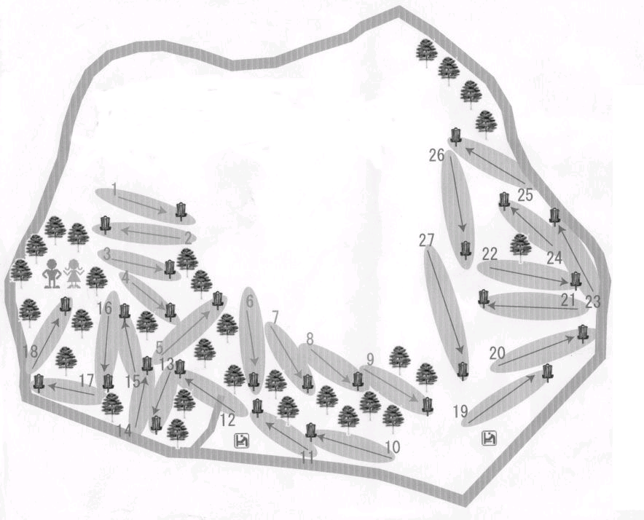
ダブルス日本選手権
コースマップ

ＯＢエリア

25

本部
A
⑱
特設
⑯
A
①
1
⑮

A
②
3
⑭
特設
⑥
DZ
22
③
18
A
⑨
⑪
A
21
A
A
DZ
DZ
A
④
⑤
⑰
12
⑬
＃17
16
6
19
A
⑦
8
27
13
10
＃9
⑫

⑧

東屋・トイレ
⑩

・赤色番号は常設ゴールの番号です。 |  | ホール№ |  | 1 | 2 | 3 | 4 | 5 | 6 | 7 | 8 | 9 | 10 | 11 | 12 | 13 | 14 | 15 | 16 | 17 | 18 | 平均
・赤色特設は特設のゴールです。 |  | 距離（ｍ） |  | 50 | 60 | 48 | 60 | 75 | 65 | 51 | 60 | 115 | 75 | 110 | 83 | 90 | 70 | 105 | 175 | 130 | 80 | 83.4
・水色のＡはアマティーです。
・ＤＺはドロップゾーンです。 |  | パー表示 | プロ | 3 | 3 | 3 | 3 | 3 | 3 | 3 | 3 | 3 | 3 | 3 | 3 | 3 | 3 | 3 | 4 | 3 | 3 | 55
・…はＯＢラインです。 |  | 距離（ｍ） |  | 50 | 60 | 48 | 60 | 75 | 55 | 51 | 60 | 100 | 75 | 88 | 63 | 75 | 70 | 80 | 100 | 90 | 60 | 70.0
・①⑱…アイランドホール
・②⑤⑬…マンダトリーホール |  | パー表示 | アマ | 3 | 3 | 3 | 3 | 3 | 3 | 3 | 3 | 3 | 3 | 3 | 3 | 3 | 3 | 3 | 3 | 3 | 3 | 54

ダブルス日本選手権２０２０ ※ＪＰＤＧＡ２０１９年度版ルールを適用します。

ローカルルール説明
◆ＯＢ説明
 | ・ＯＢラインは、人工物と芝・土の境。
 | ・外周道路及びそれを超えたエリア（常陸野のこみち：太い赤線表示）は外周道路と置き換え。
 | ・外周道路につながる横道もＯＢ。
 | ・休憩所（東屋）及びトイレに併設する舗装路、レンガ部分。（※水飲み場もＯＢ）
 | ・外周道路外側の花壇、養生部分は踏込み禁止。（※ラウンド終了後スタッフがディスクを回収）
 | 尚、マンホール、散水栓のふた等はセーフ。
 | ・ホール内に設置されたピンク小旗のＯＢラインは各ホールに適用されます。
 | ・１４Ｈのコース内に伸びる道(太い赤線表示)もＯＢ。
◆パンパスの説明
 | ・パンパス保護の為、ディスクがパンパスに入ってしまった場合はノーペナで５ｍ以内（※ゴールとディスクを結んだ直線上）
 | の後方からスローを行って下さい。また、スロー時にパンパスの葉に手が当たる場合もプレーヤーの判断で５m以内を適用可。
◆策に囲まれたのマンホールの説明
 | ・マンホールの緑色の囲い内にディスクが入ってしまった場合はノーペナで５ｍ以内（※ゴールとディスクを結んだ直線上）
 | の後方からスローを行って下さい。
◆マンダトリ-ホール説明
 | ・２Ｈ：ダブルマンダトリーの間を通過。（※不通過は１ペナでDZへ）
 | ・５Ｈ：ダブルマンダトリーの間を通過。（※不通過は１ペナでDZへ）
 | ・１３Ｈ：シングルマンダトリーの左側を通過。（※不通過は１ペナでＤＺへ）
◆アイランドホール説明
 | ・１Ｈ：アイランド静止（成功）でアイランド消滅及び２人共に失敗でアイランド消滅。
 | ※１人目失敗→同じティーからノーペナで２人目が投げ→２人目失敗→アイランド消滅、１ペナでそのままプレー続行。
◆１Ｈ：ゴールアイランド消滅の説明
 | ディスクがエリア内に静止、もしくは静止失敗でアイランド消滅なった時点からアイランドのロープは無いものと考えプレーを行う。
 | なので、ディスクがロープと重なっていても１mロープの内側にずらす事は出来ない。パットでディスクがロープの外に出ても同じく
 | ペナルティは無い。その場からプレーを続行する。
◆１８Ｈ：アイランドの説明
 | アイランド（丸エリア・四角エリア）のラインは、ＯＢラインではありません。セーフエリアとペナルティエリア(１ペナ)の境界線です。
 | ラインは関係なく（※ディスクがロープと重なっていても１mロープの内側にずらす事は出来ない。）プレーを行って下さい。

